关系图
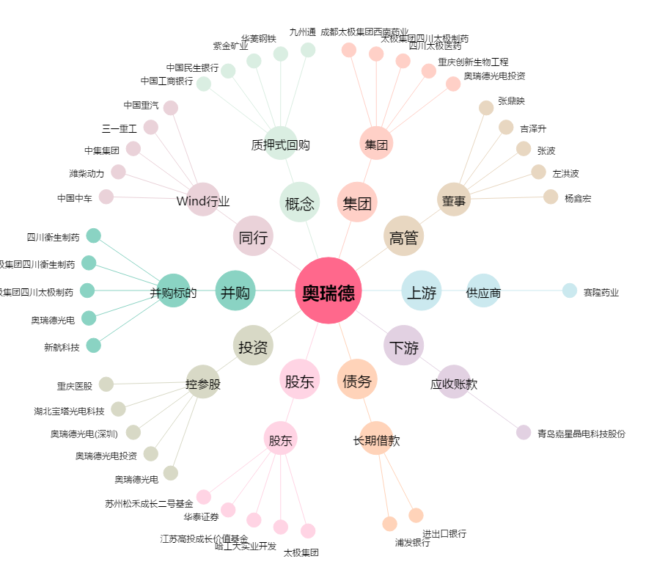
奥瑞德[600666.SH] - 关系概览图

